活动梳理
活动：6.18首尔生活节
预热：6月1日 10点-6月3日 10点
正式：6月3日 10点-6月5日 10点

优惠券 | 发放渠道 | 优惠券额度 | 优惠券发放时间 | 优惠券使用时间 | 领取张数
女装通发优惠券 | 店铺首页 | 待定 | 6月1日 10点-6月3日 10点 | 6月3日 10点-6月5日 10点 | 不限
美妆瓜分券 | 店铺首页 | 200-20 | 6月1日 10点-6月3日 10点 | 6月3日 10点-6月5日 10点 | 不限
签到打卡 | 店铺首页 | 待定 | 6月1日 10点-6月3日 10点 | 6月3日 10点-6月5日 10点 | 不限
新客专享券 | 定向发放 | 待定 | 6月1日 10点-6月3日 10点 | 6月3日 10点-6月5日 10点 | 不限
朋友圈互动券 | 朋友圈 | 待定 | 6月1日 10点-6月3日 10点 | 6月3日 10点-6月5日 10点
帮砍券 | 砍价 | 8折券（满100元使用） | 6月1日 10点-6月3日 10点 | 6月3日 10点-6月5日 10点 | 不限

赠品 | 门槛 | 时间 | 奖品 | 数量
赠品 | 累计实付满399元送 | 6月3日 10点-6月5日 10点 | makeheal口红 | 待定
 |  |  | makeheal立体修容棒 | 待定

专区活动 | 利益点 | 时间 | 货品 | 款数 | 销售拆分 | 销售占比
砍价 |  | 待定 | 平滞款 | 待定
严选奥莱 | 大牌美妆限时秒杀 | 6月1日-6月5日每天10点秒杀 | 美妆 | 待定
网红T恤专区限时 | T恤限时X元（不可叠加券） | 6月3日10点-12点 | T恤 | 待定
网红初恋裙限时 | 连衣裙限时X元（不可叠加券） | 6月4日10点-12点 | 连衣裙 | 待定
女装满减专区 | 满X减X元/叠加券满X减X元 | 6月3日10点-6月5日10点 | 爆款 | 待定
美妆拼团 | 拼团价X元/叠加优惠券X元 | 6月3日10点-6月5日10点 | 美妆 | 待定
韩系万搭配饰包包 | 满X减X元/叠加券满X减X元 | 6月3日10点-6月5日10点 | 配饰包包 | 待定
韩都衣舍型格男装 | 满X减X元/叠加券满X减X元 | 6月3日10点-6月5日10点 | 男装 | 待定
迪葵纳韩风妈妈装 | 满X减X元/叠加券满X减X元 | 6月3日10点-6月5日10点 | 妈妈装 | 待定
Yescode私房内衣 | 满X减X元/叠加券满X减X元 | 6月3日10点-6月5日10点 | YES私房内衣 | 待定
韩都潮流小顽童 | 满X减X元/叠加券满X减X元 | 6月3日10点-6月5日10点 | 童装 | 待定
范奎恩特色大码女装 | 满X减X元/叠加券满X减X元 | 6月3日10点-6月5日10点 | 大码女装 | 待定

首页
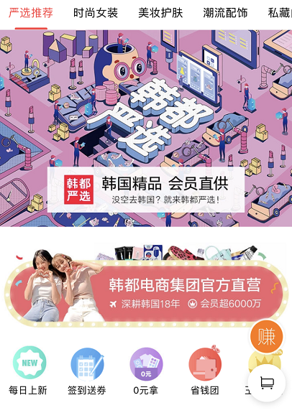

 | 6.2 18点 | 6.3 12点 | 6.4 12点

618首尔生活节
618首尔生活节
爆款T恤限时X元抢
立即
疯抢
>
618首尔生活节
吸晴连衣裙限时X元抢
立即
疯抢
>
组队瓜分美妆大额券 券后X元起
立即
疯抢
>
618首尔生活节

立即
查看
>
6.1-6.2
大牌秒杀天天抢

6.1-6.5每日限时限量抢
6月3日 10点-12点
6月4日 10点-12点
6月1日-6月5日

韩都爱豆同款T恤
限时2小时X元
618首尔生活节
韩都chic初恋裙
限时2小时X元
618首尔生活节
韩都爱豆同款T恤
限时2小时X元
618首尔生活节
韩都chic初恋裙
限时2小时X元
618首尔生活节
韩都chic初恋裙
限时2小时X元
618首尔生活节
618首尔生活节
韩都衣舍网红私服
X减X券后X减X
618首尔生活节

进入
专场
>
进入
专场
>
大牌美妆全场
200减20
随时间更换
6月3日 10点-12点
6月4日 10点-12点
6月3日 10点-12点
6月4日 10点-12点
6月4日 10点-12点
6月3日 10点- 6月5日 10点
6月3日 10点- 6月5日 10点

大牌美妆全场200减20
618首尔生活节
大牌美妆全场200减20
618首尔生活节
进入
专场
>
进入
专场
>
手推10款爆款

6月3日 10点- 6月5日 10点
6月3日 10点- 6月5日 10点

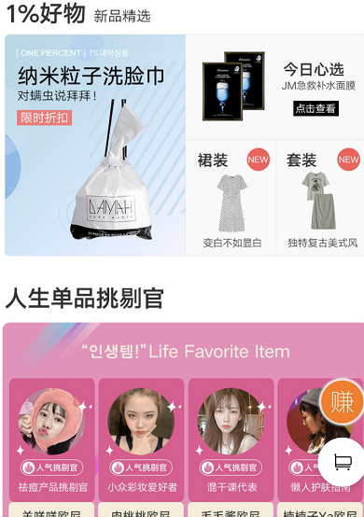
大牌美妆全场200减20
618首尔生活节

进入
专场
>

6月3日 10点- 6月5日 10点

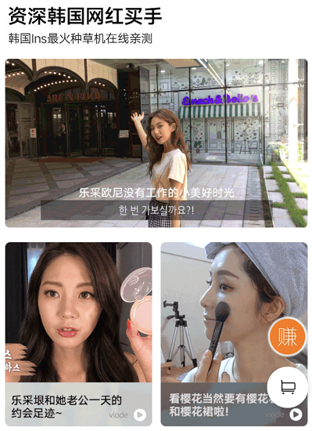

618会员专享 品牌精选 会员特惠

6月1日 10点秒杀

6月1日 14点秒杀

6月1日 18点秒杀
6月1日 20点秒杀

618首尔生活节二级页
618首尔生活节
大牌秒杀天天抢
618首尔生活节
618首尔生活节
618首尔生活节
6月1日-6月5日
喊好友瓜分优惠券获60元

爆款T恤限时X元抢
吸晴连衣裙限时X元抢
6.1-6.5每日限时限量抢
6月3日 10点-12点
6月4日 10点-12点

首尔生活节扫货神券
6.2 18点-6.3 12点
6.3 12点-6.4 12点
6.4 12点-6.5 10点

6.1-6.2 18点
￥XX
满XXX使用
立即领取
￥XX
满XXX使用
立即领取
服饰券

¥60
3人瓜分券
立即
瓜分

美妆券

注：修容棒、口红满399随机发出。买家确认收货后20天内发出。
首尔生活节宠粉好礼
makeheal立体修容棒
累计实付满399元送
限量前
100名
makeheal哑光口红
累计实付满399元送
限量前
100名

- 首尔生活节奥莱 -
6.1-6.5每日10点特价必抢

商品手推，每日更换

- 大牌美妆会场 -

海量美妆护肤品牌
全场200减20
618首尔生活节

进入
专场
>

6月3日10点-6月5日10点

- 大牌服饰会场 -
韩系万搭配饰包包
拼团价低至X元
618首尔生活节
韩都衣舍型格男装
X减X券后X减X
618首尔生活节
迪葵纳韩风妈妈装
X减X券后X减X
618首尔生活节
Yescode私房内衣
X减X券后X减X
618首尔生活节
韩都潮流小顽童
X减X券后X减X
618首尔生活节
范奎恩特色大码女装
X减X券后X减X
618首尔生活节
618首尔生活节
韩都衣舍网红私服
X减X券后X减X

轮播

6月3日10点-6月5日10点
6月3日10点-6月5日10点
6月3日10点-6月5日10点
6月3日10点-6月5日10点
6月3日10点-6月5日10点
6月3日10点-6月5日10点
6月3日10点-6月5日10点

韩都爱豆同款T恤
限时2小时X元
618首尔生活节
韩都chic初恋裙
限时2小时X元
618首尔生活节
韩都chic初恋裙
限时2小时X元
618首尔生活节
6.3 12点-6.4 12点
6.1-6.3 12点

6月3日 10点-12点
6月4日 10点-12点
6月4日 10点-12点
随时间更换
- 618首尔生活节 12h人气好物 -
- 618首尔生活节 12h上升最快 -

商品手推
（预热加购最多、正式销售TOP6或转化率较高潜力款）

6.3-6.5
6.1-6.2 18点

随时间更换banner条

— 618尖货大放价 —
全品类爆款清单

满X减X
美妆拼购
优惠不封顶
配饰拼团
XXX
妈妈装榜
大码女装榜

（预热加购最多、正式销售TOP20）

美妆护肤品牌二级页
大牌美妆全场200减20
6.3 10点-6.5 10点

618首尔生活节

618首尔生活节美妆券
6.3 10:00-6.5 10:00

¥60
3人瓜分券
立即
瓜分

>

注：修容棒、口红满399随机发出。买家确认收货后20天内发出。每一个ID仅限一件赠品，活动期间赠品不叠加，优先赠送价值最高的赠品。
严选品牌日宠粉好礼
5.9 10:00-5.13 10:00
makeheal立体修容棒
累计实付满399元送
限量前
100名
makeheal哑光口红
累计实付满399元送
限量前
100名

- 人气新趋势 -

佳琦推荐！天然植物原丝 变态厚华夫格纹路 无菌洗脸巾 再也不怕螨虫！
韩国DAMAH黑魔法洗脸巾 干湿两用
季加厚 3包240抽
拼团价：￥ 59.00
5115
95.60%

黑魔法洗脸巾

面膜界新晋“网红 薄如“蝉翼”润出水光肌 亲肤养肤多效合一
JM solution肌司研 水光蜂蜜补水保湿面膜 30ml*10片
拼团价：￥ 59.00
93.80%
4883
2

JM蜂蜜面膜

拼团价：￥ 59.00
1571
96.40%
32

JM水光炸弹面膜

- 欧尼推荐 新品首发特惠 -

美妆新品手推

- 欧尼推荐 性价比之王 -

手推8款美妆

- 欧尼推荐 券后拼团价低至X元 -

人气面膜
基础护肤
卸妆清洁
迷人香氛
心机彩妆

韩都衣舍网红私服满减二级页
618首尔生活节

韩都衣舍网红私服满X减X
叠加券满X减X

6月3日 10点-6月5日 10点

618首尔生活节官方服饰券
6.3 10:00-6.5 10:00

￥XX
满XXX使用
立即领取
￥XX
满XXX使用
立即领取

注：修容棒、口红满399随机发出。买家确认收货后20天内发出。每一个ID仅限一件赠品，活动期间赠品不叠加，优先赠送价值最高的赠品。
严选品牌日宠粉好礼
5.9 10:00-5.13 10:00
makeheal立体修容棒
累计实付满399元送
限量前
100名
makeheal哑光口红
累计实付满399元送
限量前
100名

T恤 限时2小时X元
618首尔生活节

韩都爱豆同款T恤
6.3 10-12点 限时X元

注：本活动不可叠加官方券使用
注：修容棒、口红满399随机发出。买家确认收货后20天内发出。每一个ID仅限一件赠品，活动期间赠品不叠加，优先赠送价值最高的赠品。
严选品牌日宠粉好礼
5.9 10:00-5.13 10:00
makeheal立体修容棒
累计实付满399元送
限量前
100名
makeheal哑光口红
累计实付满399元送
限量前
100名

韩都chic连衣裙二级页
618首尔生活节

韩都CHIC初恋裙
6.4 10-12点 限时X元

注：本活动不可叠加官方券使用
注：修容棒、口红满399随机发出。买家确认收货后20天内发出。每一个ID仅限一件赠品，活动期间赠品不叠加，优先赠送价值最高的赠品。
严选品牌日宠粉好礼
5.9 10:00-5.13 10:00
makeheal立体修容棒
累计实付满399元送
限量前
100名
makeheal哑光口红
累计实付满399元送
限量前
100名

角标
韩都衣爱豆同款T恤
6月3日10-12点 限时X元
618首尔生活节

韩都chic初恋裙
6月4日10-12点 限时X元
618首尔生活节

韩都衣舍衣网红私服券后满X减X
6月3日10点-6月5日10点
618首尔生活节

大牌美妆券后满X减X
6月3日10点-6月5日10点
618首尔生活节

